릴레이 사양
RCB - 1, 2
RCB - 5,7
NIGHT TABLE (ID 0)
TEMP SENSOR(ID 1)
TEMP SENSOR(ID 2)
TEMP SENSOR(ID 3)
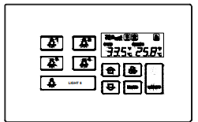
NIGHT TABLE (ID 0)
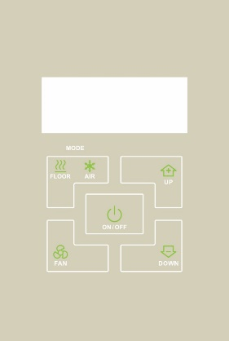
TEMP SENSOR(ID 1)
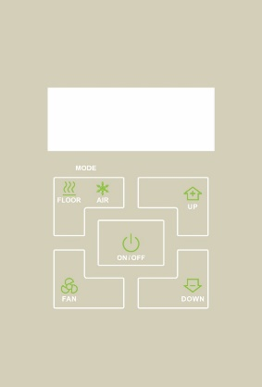
TEMP SENSOR(ID 2)
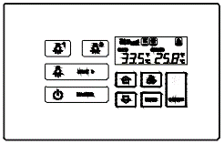
 |  |  | 0 |  |  |  | 0 |  |  |  | 1 |  |  |  | 2
 | No. | 접점 | 101동 객실(RCB-1) |  | No. | 접점 | 101동 장애인실(RCB-2) |  | No. | 접점 | 101동 VIP_1(RCB-3) |  | No. | 접점 | 101동 VIP_2(RCB-4)
CN2 | 1 | B | 전열 A,B | CN2 | 1 | B | 전열 A,B | CN2 | 1 | B | 전열 A,B | CN2 | 1 | B | 전열 A,B
1
2
 | 2 | B | 공통 전등 |  | 2 | B | 공통 전등 |  | 2 | B | 공통 전원 |  | 2 | B | 공통 전등
1
2
 | 3 | B | LIGHT 1 |  | 3 | B | LIGHT 1 |  | 3 | B | LIGHT 1 |  | 3 | B | LIGHT 1
3
4
3
 | 4 | B | LIGHT 2 |  | 4 | B | LIGHT 2 |  | 4 | B | LIGHT 2 |  | 4 | B | LIGHT 2
 | 5 | B | LIGHT 3 |  | 5 | B | LIGHT 3 |  | 5 | B | LIGHT 3 |  | 5 | B | LIGHT 3
5
4
 | 6 | B | LIGHT 4 |  | 6 | B | LIGHT 4 |  | 6 | B | LIGHT 4 |  | 6 | B | LIGHT 4
3
4
1
2
3
 | 7 | B | LIGHT 5 |  | 7 | B | LIGHT 5 |  | 7 | B | LIGHT 5 |  | 7 | B | LIGHT 5
1
2
 | 8 |  |  |  | 8 |  |  |  | 8 | B | SPARE |  | 8 | B | SPARE
 | 9 |  | COM |  | 9 |  | COM |  | 9 |  | COM |  | 9 |  | COM
RCB - 3
RCB - 6
CN3 | 1 | A | 온수밸브 1 (침실 1) | CN3 | 1 | A | 온수밸브 1 (침실 1) | CN3 | 1 | A | 온수밸브 1 (침실 1) | CN3 | 1 | A | 온수밸브 1 (침실 1)
NIGHT TABLE (ID 0)
TEMP SENSOR(ID 1)
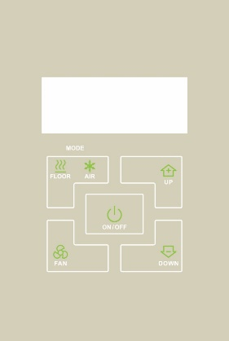
TEMP SENSOR(ID 2)
 | 2 | A | 온수밸브 2 (침실 2) |  | 2 | A | 온수밸브 2 (침실 2) |  | 2 | A | 온수밸브 2 (침실 2) |  | 2 | A | 온수밸브 2 (거실/주방)
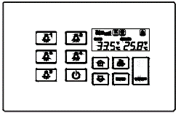
NIGHT TABLE (ID 0)
TEMP SENSOR(ID 1)
TEMP SENSOR(ID 2)
 | 3 | A | 온수밸브 3 (거실/주방) |  | 3 | A | 온수밸브 3 (거실/주방) |  | 3 | A | 온수밸브 3 (거실/주방) |  | 3
1
2
 | 4 |  |  |  | 4 |  |  |  | 4 |  |  |  | 4
1
2
 | 5 |  |  |  | 5 |  |  |  | 5 |  |  |  | 5
3
4
3
 | 6 |  |  |  | 6 |  |  |  | 6 |  |  |  | 6
 | 7 |  |  |  | 7 |  |  |  | 7 |  |  |  | 7
5
4
 | 8 |  |  |  | 8 |  |  |  | 8 |  |  |  | 8
3
3
1
2
 | 9 |  | COM |  | 9 |  | COM |  | 9 |  | COM |  | 9 |  | COM
1
2
 |  |  | 3 |  |  |  | 4 |  |  |  | 3 |  |  |  | 5
 | No. | 접점 | 빌리지 A (RCB-5) |  | No. | 접점 | 빌리지 B (RCB-6) |  | No. | 접점 | 빌리지 C (RCB-7) |  | No. | 접점 | 빌리지 D (RCB-8)
RCB - 4
RCB - 8
CN2 | 1 | B | 전열 A,B | CN2 | 1 | B | 전열 A,B | CN2 | 1 | B | 전열 A,B | CN2 | 1 | B | 전열 A,B
NIGHT TABLE (ID 0)
TEMP SENSOR(ID 1)
 | 2 | B | 공통 전원 |  | 2 | B | 공통 전등 |  | 2 | B | 공통 전등 |  | 2 | B | 공통 전등
NIGHT TABLE (ID 0)
TEMP SENSOR(ID 1)
TEMP SENSOR(ID 2)
TEMP SENSOR(ID 3)
 | 3 | B | LIGHT 1 |  | 3 | B | LIGHT 1 |  | 3 | B | LIGHT 1 |  | 3 | B | LIGHT 1
1
2
 | 4 | B | LIGHT 2 |  | 4 | B | LIGHT 2 |  | 4 | B | LIGHT 2 |  | 4 | B | LIGHT 2
1
2
 | 5 | B | LIGHT 3 |  | 5 | B | LIGHT 3 |  | 5 | B | LIGHT 3 |  | 5 | B | LIGHT 3
3
4
3
4
 | 6 |  |  |  | 6 |  |  |  | 6 |  |  |  | 6 | B | LIGHT 4
 | 7 |  |  |  | 7 |  |  |  | 7 |  |  |  | 7 | B | LIGHT 5
5
5
 | 8 |  |  |  | 8 |  |  |  | 8 |  |  |  | 8 | B | SPARE
2
1
4
1
2
3
 | 9 |  | COM |  | 9 |  | COM |  | 9 |  | COM |  | 9 |  | COM
CN3 | 1 | A | 온수밸브 1 (침실 1) | CN3 | 1 | A | 온수밸브 1 (침실 1) | CN3 | 1 | A | 온수밸브 1 (침실 1) | CN3 | 1 | A | 온수밸브 1 (침실 1)
 | 2 | A | 온수밸브 2 (침실 2) |  | 2 | A | 온수밸브 2 (침실 2) |  | 2 | A | 온수밸브 2 (침실 2) |  | 2 | A | 온수밸브 2 (침실 2)
공통 기구물
 | 3 | A | 온수밸브 3 (침실 3) |  | 3 | A | 온수밸브 3 (거실/주방) |  | 3 | A | 온수밸브 3 (침실 3) |  | 3 | A | 온수밸브 3 (침실 3)
CHIME IND (ID 0)
KEY SENSOR (ID 0)
 | 4 | A | 온수밸브 4 (거실/주방) |  | 4 |  |  |  | 4 | A | 온수밸브 4 (거실/주방) |  | 4 | A | 온수밸브 4 (거실/주방)
 | 5 |  |  |  | 5 |  |  |  | 5 |  |  |  | 5
 | 6 |  |  |  | 6 |  |  |  | 6 |  |  |  | 6
 | 7 |  |  |  | 7 |  |  |  | 7 |  |  |  | 7
 | 8 |  |  |  | 8 |  |  |  | 8 |  |  |  | 8
 | 9 |  | COM |  | 9 |  | COM |  | 9 |  | COM |  | 9 |  | COM

